js
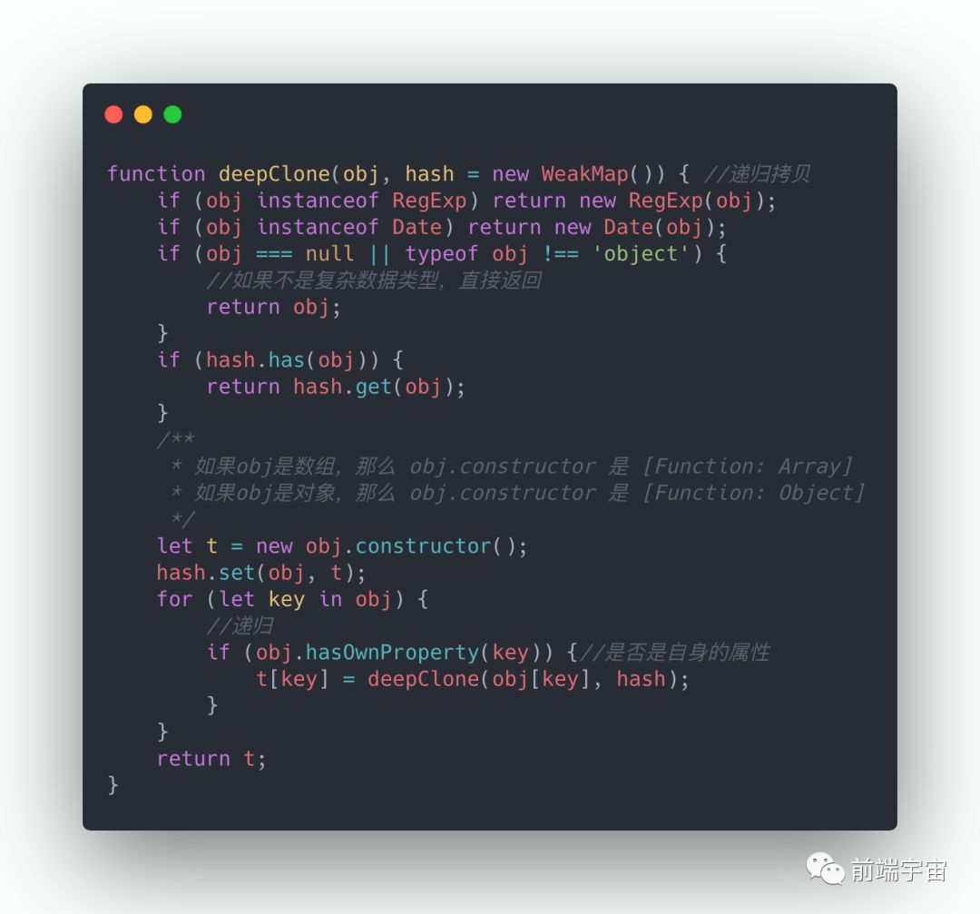
jQuery与vue的区别 | 1.jQuery是通过选择器选择dom元素，将数据和页面同时操作的；2.vue是数据控制页面，采用mvvm的模式
js的数据类型 | 1.基本类型：number、string、boolean、undefined、null、symbol；2.引用类型：object、array、function
箭头函数和function的区别 | 1.写法不同；2.this指向不同（function会是由调用环境不同而不同）； | 3.构造函数不同（箭头函数不能用于构造函数的调用）；4.变量提升（箭头函数先定义后调用）
new一个对象的过程（原理） | 1.创建一个对象；2.对象的_proto_属性指向构造函数的原型对象; | 3.构造函数的作用域赋予给了新对象；4.执行构造函数代码，将属性添加到新对象this之中；5.返回到新对象
浅拷贝与深拷贝 | 1.浅拷贝,会造成修改一个对象而改变，如let a={"name": "jack"},let b=a;b.name="Tom",console.log(a.name) //Tom；或者扩展符…；object.assign({},target) | 2.深拷贝,互不影响。方法一，let b = JSON.parse(JSON.stringfy(a)),但缺点很多，只能实现简单的数据；方法二，如图
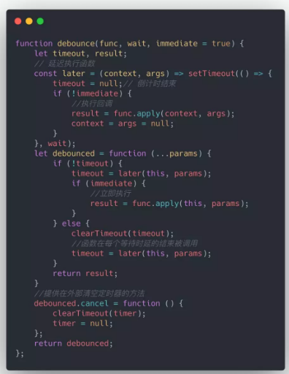
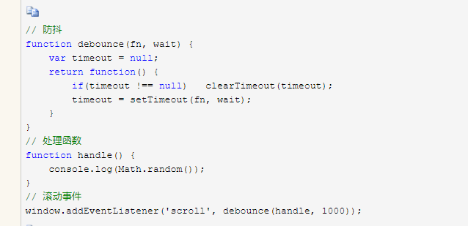
原型与原型链 | 1.原型，是指一个函数的自带属性prototype，返回的值是一个对象（里面有constructor的属性：指向函数对象的；和_proto_属性） | 2.原型链，是指对象里的自带属性_proto_，返回值是其实例的原型prototype，依次循环，形成一条链，最终指向null。
继承方式 | 1.原型链继承；2.构造函数继承； | 3.寄生方式；4.组合方式
防抖函数（debounce） | 作用：控制一个操作在规定时间内的实行次数，如果超过了则重新计算时间 | 如右图
节流（throttle） | 减少调用频率，同时又不影响实际效果 | 如右图

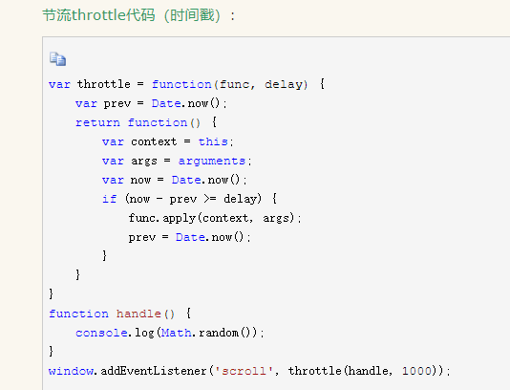
parseInt（string,radix） | radix:基数（进制数）2-36; | [1,2,3].map(parseInt) [1,NAN,NAN]
闭包的优缺点和场景 | 函数里调用了以外的数值。 | 缺点：内存泄漏；优点：便于书写
进制转换 | 十进制转k进制 | k进制转10进制
sort() | 默认情况，是按元素字符化的utf-16值的升序排 | arr.sort((a,b)=>a-b) 数值大小升序

类class的特点
static

浏览器
get和post的区别 | get,通常是获取资源。参数放在url后面，不太安全。 | post，通常是提交数据。
http请求的事务过程 | 1.域名解析；2.发起TCP三次握手 | 3.建立TCP连接后，发起HTTP请求； | 4.服务器响应请求，浏览器得到HTML代码等； | 5，解析代码，请求资源；6.浏览器渲染并呈现
浏览器的渲染 | 1.解析文档(html+css+js)，构建dom树 | 2.构建渲染树（HTML+css） | 3.布局与绘制渲染树(解析position、overflow、z-index等属性，计算节点位置和大小，即为回流)
存储方式的不同 | 1.localStorage.大小限制一条为4M | 2.sessionStorage.大小限制4M-5M | 3.cookie.大小限制4kb，安全性较低，访问服务器浪费带宽 | 4.globalStorage ??
跨域问题 | 1.是什么？浏览器的同源策略造成 | 2.影响了什么？请求拦截；阻止dom操作 | 3.怎么办？Ajax的Jsonp（前端加datetype,jsonp,jsonpCallback）； | cors（前端基本没什么变化，后端加）eg:axios请求里面添加withcredential
内核分类 | trident：IE | gecko：FireFox | webkit: safari | presto：Opera | blink: 谷歌
状态码 | 1.1XX 请求进行中，继续请求；2.2XX 请求成功； | 3.3XX 请求重定向；4.4XX 请求找不到；5.5XX 服务器问题
多进程 | 每一个进程，又是多线程的。包含以下线程： | 1.GUI渲染线程：解析HTML、css，构成dom树。与js线程互斥。 | 2.js引擎线程 | 3.事件触发线程 | 4.定时器触发线程 | 5.HTTP请求线程
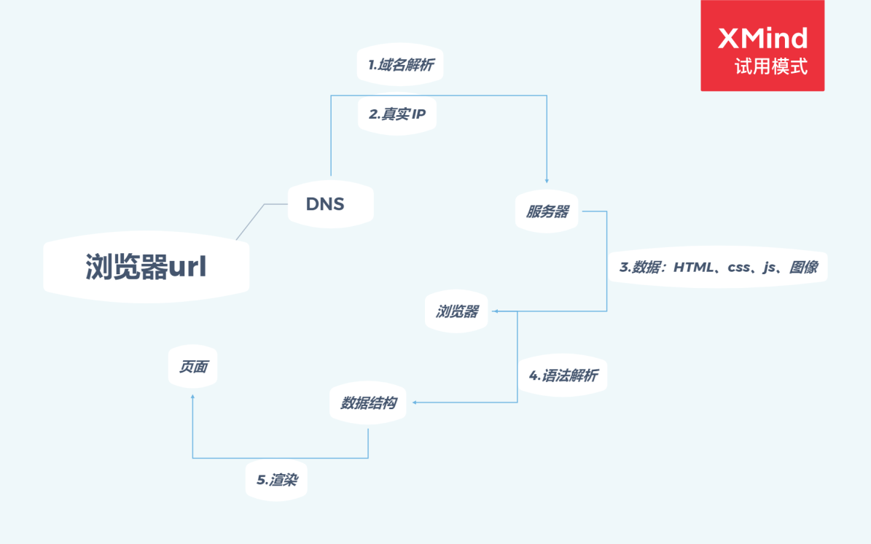
url的解析过程

 | 1.使用echarts图表，在pc端和移动端展示多样数据变化和增强数据对比。
 | 2.动态设置表格表头，筛选相关数据
 | 3.封装

